상품제안서
디아트 6K 6단 수동 암막우양산(UPF50+) | 상품코드: S43992

 |  |  |  |  |  |  | 02-713-8555 | www.synergygift.co.kr
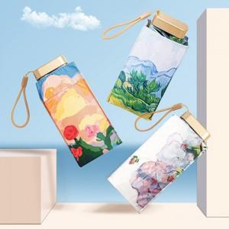

【상세/제작정보】

【인쇄/포장옵션】 | 실크 / 포장지포장

【공급단가】 | 수량 | 20~ | 100~ | 300~ | 1,000~ | 3,000~
*VAT별도 | 단가 | 10,470원 | 9,790원 | 9,460원 | 8,920원 | 8,770원

【상품 URL】 | https://www.synergygift.co.kr:443/src/goods_detail.php?gdno=43992

